Hoja1
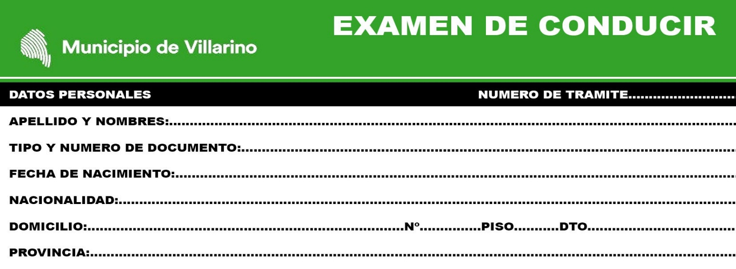

MARCAR CON UNA X LO CORRECTO
x | IMPORTANTE: LAS PREGUNTAS CON (*) SON DE CARÁCTER ELIMINATORIO

1 - | EL TRANSPORTE PASAJEROS DEBERAN CONTAR

A) | CON SALIDA DE EMERGENCIAS RELACION CANTIDAD PAZA
B) | TIKETERA PARA BOLETO
C) | PONER PARA BOLETO

2- | (*)CUAL ES EL GRADO ALCOHOLEMIA DEL CONDUCTOR DE UN VEHICULO EMERGENCIA ?

A) | 0,50 GR POR LITRO SANGRE
B) | 0,00 GR POR LITRO SANGRE
C) | 0,20 GR POR LITRO SANGRE

3- | LUCES ADICIONALES TRANSPORTE PASAJEROS SON

A) | TRES LUCES PARTE SUPERIOR DELANTERIA (EXLUYENDO ROJO) Y UNA ROJA PART SUP TRASERA
B) | TRES LUCES PARTE SUPERIOR DELANTERA (EXLUYENDO ROJO) Y UNA AMARILLA PART SUP TRASERA
C) | CUATRO LUCES PARTE SUPERIOR DELANTERIA (EXLUYENDO ROJO) Y UNA ROJA PART SUP TRASERA

4- | LOS VEHICULO PASAJEROS QUE TRANSPORTE (ESCOLAR) MENORES 14 AÑOS

A) | CUATRO LUCES AMARILLA PARTE SUPERIOR DELANTERIA Y DOS ROJA PART SUP TRASERA
B) | TRES LUCES AMARILLA PARTE SUPERIOR DELANTERIA Y DOS ROJA PART SUP TRASERA
C) | CUATRO LUCES AMARILLA PARTE SUPERIOR DELANTERIA Y TRES ROJA PART SUP TRASERA

5- | QUE ANCHO MAXIMA DEBE TENER EL TRANSPORTE PASAJEROS

A) | 2,40 MTS
B) | 2,60 MTS
C) | 2.80NTS

6- | QUE ALTO MAXIMA DEBE TENER EL TRANSPORTE PASAJEROS

A) | 4,10 MTS
B) | 4,20 MTS
C) | 4,00 MTS

7- | QUE LARGO DEBE TENER EL OMNIBUS ARTICULADO

A) | 20MTS
B) | 18MTS
C) | 21MTS

8- | EL TRANSPORTE PUBLICO PASAJERO EL ASCENSO Y DESCENSO DONDE SE REALIZA

A) | DONDE INDIQUEN LOS PASAJEROS
B) | PARADA ESTABLECIDAS
C) | AMBAS

9- | LA DETENCION DE UN TRANSPORTE PUBLICO PASAJERO DONDE SE REALIZARA
LA DETENCION EN UN DIA NORMAL

A) | DOBLE FILA, SI LA PARADA ESTA OBSTACULIZADA
B) | PARALELO A LA ACERA Y JUNTA A ELLA
C) | EL LUGAR ES INDIFERENTE

10- | LA DETENCION DE UN TRANSPORTE PUBLICO PASAJERO DONDE SE REALIZARA
LA DETENCION EN UN DIA DE LLUVIA

A) | ANTES DE LA ENCRUCIJADA QUE EL PASAJERO REQUIERA
B) | EN LAS PARADA ESTABLECIDAS
C) | DONDE REQUIERA EL PASAJERO

11- | EL CONDUCTOR DEL TRANSPORTE ESCOLAR DEBERA DEMOSTRAR

A) | LA LICENCIA HABILITANTE
B) | CONDUCTA EJEMPLAR, ASEO, CORRECION Y EXCELENTE TRATO C/PASAJEROS
C) | DOCUMENTO NACIONAL DE IDENTIDAD

12- | QUE DEBE LLEVAR EL TRANSPORTE ESCOLAR (VEHICULO) EN LOS COSTADOS

A) | 2 COSTADOS 2 LETREROS, LETRA NEGRA, EN GRANDE ESCOLARES O NIÑOS
B) | 4 COSTADOS 4 LETREROS, LETRA NEGRA, EN GRANDE ESCOLARES O NIÑOS
C) | 4 COSTADOS 4 LETREROS, LETRA ROJO, EN GRANDE ESCOLARES O NIÑOS

13- | EL TRANSPORTE ESCOLAR A DEMAS DE LLEVAR EN LA PARTE TRASERA EL
EL CIRCULO VELOCIDAD MAXIMA, QUE DEBE LLEVAR?

A) | NUMERO DEL PARTIDO QUE PERTENECE
B) | NUMERO HABILITACION
C) | LA LOCALIDAD

14- | TODOS LOS OCUPANTES DEL TRANSPORTE ESCOLAR DEBEN

A) | COLOCARSE EL CINTURON SEGURIDAD
B) | NO HABLAR CON LOS COMPAÑEROS
C) | NO FUMAR EN EL INTERIOR

15- | EL TRANSPORTE PASAJERO DEBE CUMPLIR TODAS LAS NORMAS
SOBRE LA HIGIENE Y SALUBRIDAD DE LA UNIDAD

A) | SEGÚN EL DESTINO
B) | SIEMPRE
C) | NUNCA

 |  | FIRMA Y ACLARACION

